상품제안서
거치형 멀티킷 60W 고속충전케이블 올인원 충전키트(릴타입) | 상품코드: S48590

 |  |  |  |  |  |  | 02-713-8555 | www.synergygift.co.kr
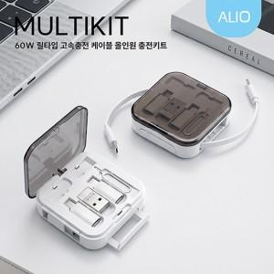

【상세/제작정보】

【인쇄/포장옵션】 | 컬러인쇄, 풀컬러인쇄 / 포장지포장

【공급단가】 | 수량 | 50~ | 100~ | 500~ | 1,000~ | 3,000~
*VAT별도 | 단가 | 5,250원 | 5,040원 | 4,670원 | 4,600원 | 4,480원

【상품 URL】 | https://www.synergygift.co.kr:443/src/goods_detail.php?gdno=48590

